关系图
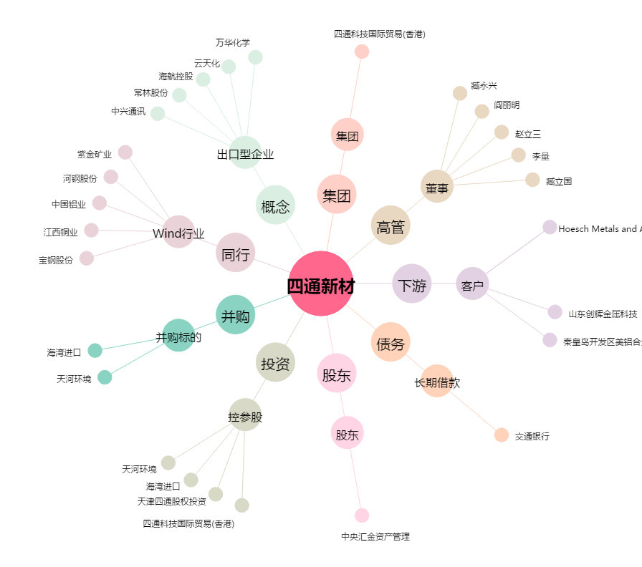
四通新材[300428.SZ] - 关系概览图

